Psuf
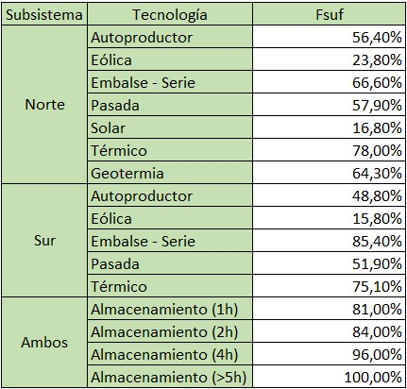
Límite de reserva por tecnología
Subsistema | Tecnología | Fsuf
Norte | Autoproductor | 56.4%
 | Eólica | 23.8%
 | Embalse | 66.6%
 | Pasada | 57.9%
 | Solar | 16.8%
 | Térmico | 78.0%
 | Geotermia | 64.3%
Sur | Autoproductor | 48.8%
 | Eólica | 15.8%
 | Embalse | 85.4%
 | Pasada | 51.9%
 | Térmico | 75.1%
Ambos | Almacenmamiento (1h) | 81.0%
 | Almacenmamiento (2h) | 84.0%
 | Almacenmamiento (4h) | 96.0%
 | Almacenmamiento (>5h) | 100.0%

